A4縦
開発ルールブック

発行No |  |  | システム日付・時刻のテスト方法 | 作成日 | 2007-01-09
010 |  |  |  | 作成者 | 岡井計允

 | 日付ユーティリティにより取得したシステム日付、及びシステム時刻を使用する場合、テストを行うタイミングによって取得する値が変化
 | してしまい、テストデータが一意に定まらないが、app.propertiesに設定した値によりテストデータを固定することができる。

 | 自動テストでシステム日付・時刻を用いたデータが必要な場合は、必ず下記の定義を行い、それに基づいたデータを設定する。

 | １．app.propertiesの定義

 |  | プロパティファイル"app.properties"に"test_now"属性を追加し、日付をYYYYMMDDHHMMSS形式で設定する。
 |  | 自動テスト時は、この日付時刻を必ず"20071001010203"とする。

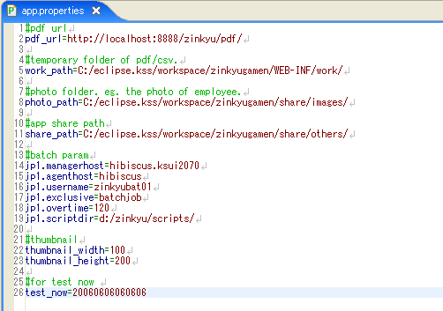

 |  | ※ テスト用の「app.properties」は、…testsディレクトリに配置する

 |  | 注）本番データを使用する場合（本番環境の場合）は、"test_now"属性を設定しないこと。

 | ２．テストデータの設定

 |  | 自動テスト用のデータは、取得した日付時刻が「2007年10月01日01時02分03秒」であることを前提に作成する。

